vip界面
VIP界面美术需求
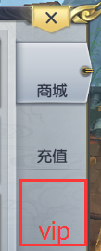
VIP入口： | 主界面商城UI进入，在商城界面同级页签打开
 | VIP标签按钮

VIP图标，已有。可根据美术效果选择是否需要显示
和充值、商城显示在同一层级

美术字：字体颜色分别为黄金、白银、青铜

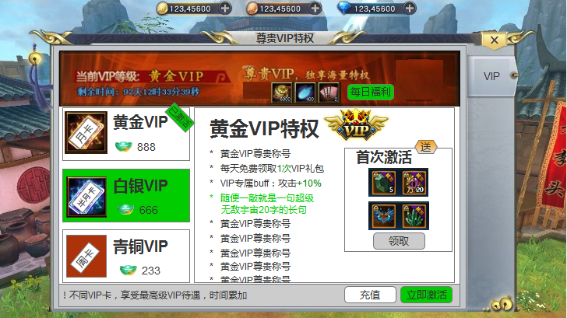

尊贵VIP，尊享海量特权
剩余时间：
1.程序字
2.精确到秒

奖励详情：
1.奖励物品4种，显示图标和数量
2.每日福利按钮较显眼，可领取状态

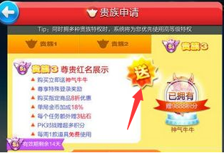

奖励详情：
1.奖励物品4种，显示图标和数量
2.“送”字较显眼

VIP提示语：
1.程序字，纯文本
按钮：
1.立即激活较显眼

VIP特权描述：
1.程序字，纯文本
VIP卡：
1.三种卡
2.颜色分别为青铜（较暗）、白银、黄金（较亮）

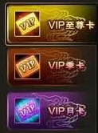
 |  | 颜色参考

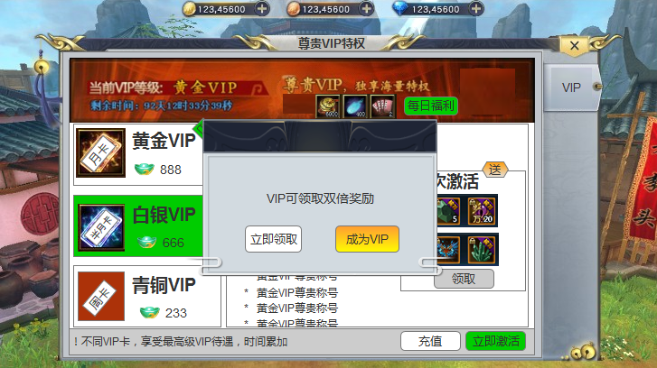

点击“每日福利”按钮弹出
1.“立即领取”较暗，不显眼
2.“成为VIP”较显眼

VIP图标
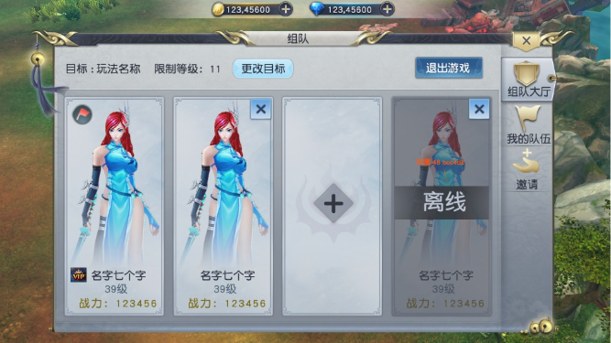
美术需求： | 1.增加三种VIP标签，分别为白银VIP、黄金VIP、至尊VIP（紫红色）
 | 2.部分界面显示VIP标签

 | VIP标签： | 小皇冠+VIP字样
 |  | 注意：VIP标签是按钮形式，可点击
 |  | 分别为白银、黄金、紫红颜色
 |  | 白银小皇冠较简单，黄金小皇冠中等，至尊小皇冠较复杂

 |  | VIP标签样式 | 白银小皇冠轮廓参考 | 至尊小皇冠轮廓参考

 | 主界面VIP位置
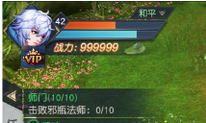

 | 角色界面VIP位置
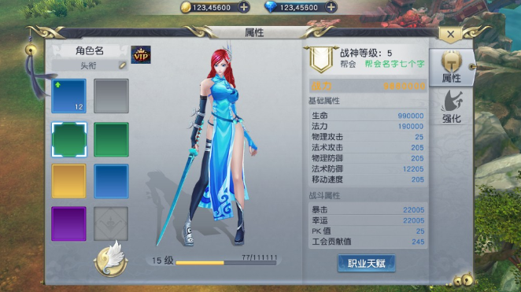

 | 聊天界面VIP位置：玩家名字前
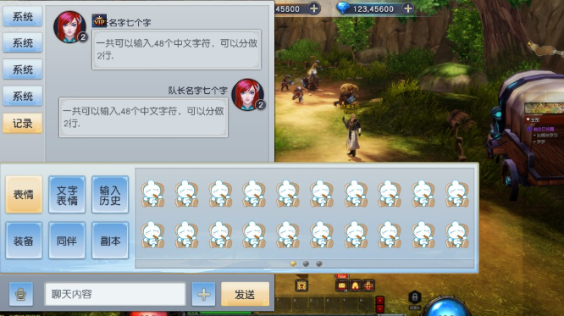

 | 组队界面VIP位置：玩家名字前

